Check list
Задание: |  | Напишите smoke test для Sign up формы (yahoo.com). Оформите в виде чек листов

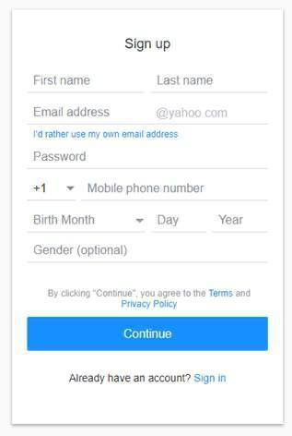
Окружение |  |  | Windows 10
Браузер |  |  | Google Chrome
Версия |  |  | Версия 103.0.5060.66 (64 бит)
Дата теста |  |  | 2022-06-28
Тестер |  |  | Мельцина
ID | Priority | Проверка | Результат
1 | Высокий | Регистрация нового пользователя валидными данными всех полей | Пройдено
2 | Высокий | Регистрация нового пользователя валидными данными только обязательных полей | Пройдено
3 | Высокий | Регистрация существующего пользователя | Пройдено
4 | Высокий | Регистрация аккаунта не через yahoo почту | Пройдено
5 | Высокий | Невозможна регистрация нового пользователя с пустыми данными | Пройдено
6 | Средний | Регистрация нового пользователя только необязательных полей | Пройдено
7 | Средний | Проверка ссылки для входа | Пройдено

Test Case
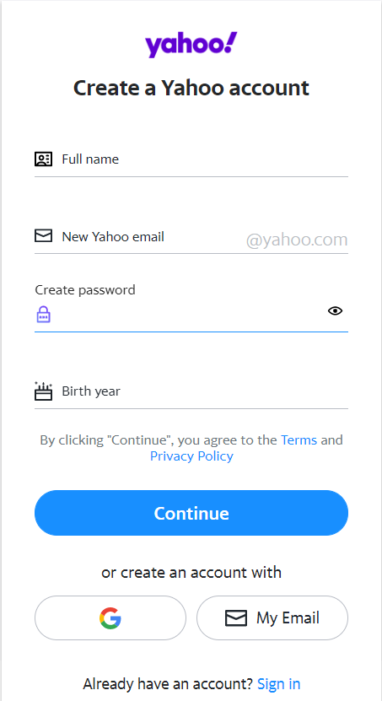
Задание 2 | Выберите любые 2 проверки из вашего чек листа для формы и распишите их в тест кейсы. У вас получится также 2 тест -кейса.

ID | Название | Приоритет | Предусловие | Тестовые данные для примера | Шаги | Ожидаемый результат | Статус
TC1 | Регистрация пользователя валидными данными всех обязательных полей | Высокий | открыта страница https://login.yahoo.com/account/create?.lang=en-US&src=homepage&activity=ybar-signin&pspid=2023538075&.done=https%3A%2F%2Fwww.yahoo.com%2F&specId=yidregsimplified&done=https%3A%2F%2Fwww.yahoo.com%2F | First name Tata, Last name Miller, Email address miller_tata55 Password poP1485tik Birth year 1989 | 1. Нажать на поле Full name, заполнить поле First name и Last name | 1. Поля First name и Last name заполнены, данные отображаются корректно | Пройден
 |  |  |  |  | 2. Нажать на поле New Yahoo email, заполнить его | 2. Поле New Yahoo email заполнено, данные отображаются корректно
 |  |  |  |  | 3. Заполнить поле Create password | 3. Поле Password заполнено, данные отображаются в виде точек
 |  |  |  |  | 4. Заполнить поле Birth year | 4. Поле Birth year заполнено, данные отображаются корректно
 |  |  |  |  | 5. Нажать на кнопку Continue | 6. Открывается страница https://login.yahoo.com/account/create?intl=ru&.lang=en-US&src=homepage&specId=yidregsimplified&activity=ybar-signin&pspid=2023538075&done=https%3A%2F%2Fwww.yahoo.com%2F&altreg=1&context=reg
 |  |  |  |  | 6. Заполнить поле Recovery mobile number и начжать на кнопку Send code | 6. Номер телефона отображается в поле Recovery mobile number, код приходит на указанный номер, открывается страница https://login.yahoo.com/account/challenge/phone-verify?intl=ru&.lang=en-US&src=homepage&specId=yidregsimplified&activity=ybar-signin&pspid=2023538075&done=https%3A%2F%2Fwww.yahoo.com%2F&context=reg&authMechanism=reg&authCredentialsType=WyJjb29raWVzIl0%3D&acrumb=UKgWKbYo&sessionIndex=Qw--
 |  |  |  |  | 7. В поле Enter 5 characters code ввести полученный код и нажать на кнопку Verify | 7. Код отображается в поле в виде цифр, регстрация прошла успешно

TC2 | Регистрация пользователя через аккаунт Google | Высокий | открыта страница https://login.yahoo.com/account/create?.lang=en-US&src=homepage&activity=ybar-signin&pspid=2023538075&.done=https%3A%2F%2Fwww.yahoo.com%2F&specId=yidregsimplified&done=https%3A%2F%2Fwww.yahoo.com%2F | Birth year 1995 | 1. Нажать на кнопку G | 1. Открывается страница https://accounts.google.com/o/oauth2/v2/auth/oauthchooseaccount?client_id=860033281504.apps.googleusercontent.com&response_type=code&redirect_uri=https%3A%2F%2Flogin.yahoo.com%2Faccount%2Fchallenge%2Ftpa%2Fredirect&scope=openid%20email%20profile&access_type=online&prompt=select_account&state=acrumb%3DH832urE3%7Csrc%3Dhomepage%7Cactivity%3Dybar-signin%7Cpspid%3D2023538075%7Cintl%3Dru%7CauthMechanism%3Dreg%7CsessionIndex%3DQQ--%7Clang%3Den-US&flowName=GeneralOAuthFlow | Пройден
 |  |  |  |  | 2. Выбрать google аккаунт и нажать на него | 2. Открывается страница https://login.yahoo.com/account/challenge/create?scope=email%20profile%20openid%20https%3A%2F%2Fwww.googleapis.com%2Fauth%2Fuserinfo.email%20https%3A%2F%2Fwww.googleapis.com%2Fauth%2Fuserinfo.profile&authuser=0&prompt=consent&acrumb=H832urE3&src=homepage&activity=ybar-signin&pspid=2023538075&intl=ru&authMechanism=reg&lang=en-US&done=https%3A%2F%2Fwww.yahoo.com%2F&sessionIndex=QQ-- в поле Full name отображаются данные из выбранного аккаунта
 |  |  |  |  | 3. Заполнить поле Birth year и нажать на кнопку Next | 4.Открывается страница https://login.yahoo.com/account/create/success?intl=ru&lang=en-US&src=homepage&activity=ybar-signin&pspid=2023538075&done=https%3A%2F%2Fguce.yahoo.com%2Fconsent%3Fgcrumb%3DSRBqTKE%26trapType%3Dlogin%26done%3Dhttps%253A%252F%252Fwww.yahoo.com%252F%26src%3Dhomepage%26intl%3Dru%26lang%3Den-US&specId=usernameregsimplified&context=reg&authMechanism=reg&authCredentialsType=WyJjb29raWVzIl0%3D&scrumb=AH6w6.0uXu9&acrumb=H832urE3 и видно сообщение Welcome to Yahoo You are the proud owner of a brand new Yahoo account
 |  |  |  |  | 4. Нажать на кнопку Done | 4. Открывается стартовая страница Yahoo, регистрация прошла успешно

API задание
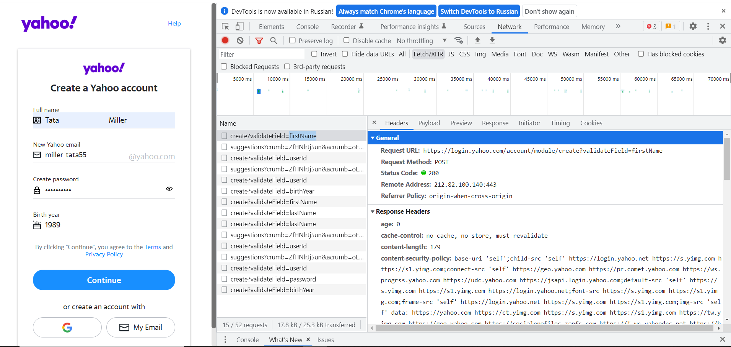
Задание 3 | API задание: Сделайте скриншот, на котором будет виден запрос, ответ и статус код для Sign up формы из задания 1️⃣. Напишите какой метод был использован? Какой инструмент использовали, чтоб словить запрос и ответ?
Postman
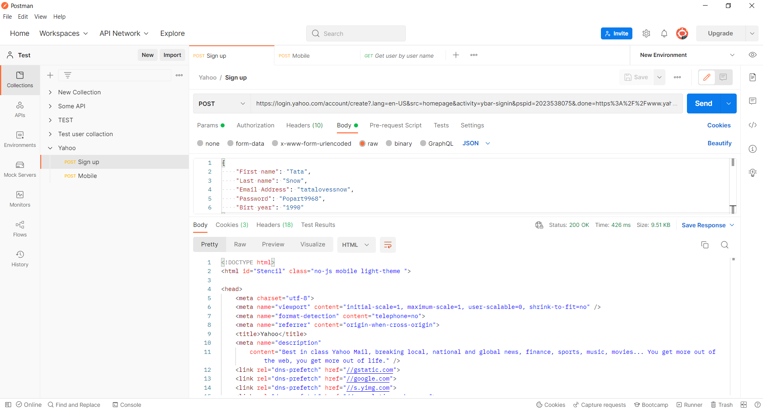

DevTools

Bug hunting
Задание 4 |  | Bug hunting. Находим все баги, что есть на скриншоте ниже и оформляем эти баги в Excel (можно в вашем файле с чек листами, ТК) со следующими атрибутами: ID, Severity, Description
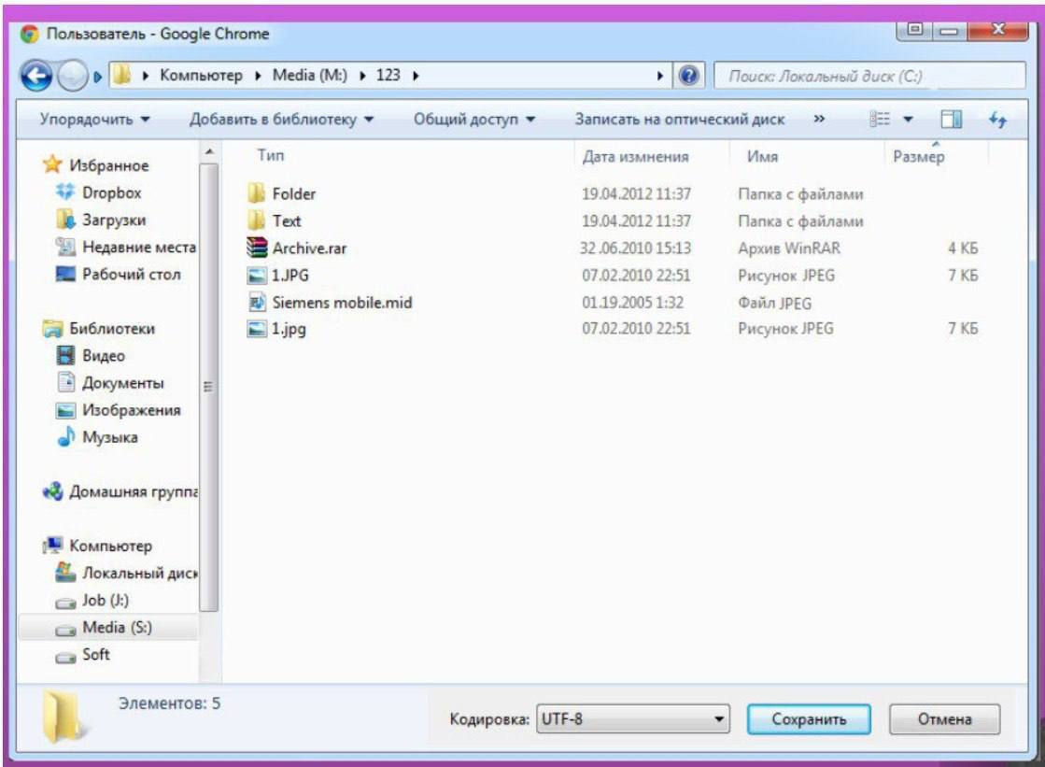

ID | Severity | Description
1 | Критический (Critical) | Тип файла Siemens mobile.mid в колонке тип указан неверно (не jpeg, а mid) и файл не имеет размера
2 | Критический (Critical) | В папке 123 имеются два одинаковых по названию файла
3 | Критический (Critical) | Отсутствует поле, где указывается имя сохраняемого файла и отсутствует само имя файла
4 | Значительный (Major) | Отображение папки, где происходит поиск в поле Поиск не совпадает с названием диска
5 | Значительный (Major) | Фильтр сортировка размер по возрастанию некорректно располагает файлы по заданному запросу
6 | Значительный (Major) | Дата изменения у файла Archiv.rar некорректная (32 июня)
7 | Значительный (Major) | Название полей Тип, Имя поменяны местами
8 | Значительный (Major) | Дата изменения у файла Siemens mobil.mid некорректная (19 месяц)
9 | Значительный (Major) | У окна значок браузера Google chrome, но само окно больше похоже на проводник окно
10 | Несущественный (Minor) | Кнопки свернуть окно и окно на полный экран расположены в обратном порядке в правом верхнем углу окна
11 | Несущественный (Minor) | Количество элементов, указанных в левом нижнем углу, не соответствуют фактическому значению (элементов 6, а указано 5)
12 | Несущественный (Minor) | Названия дисков неверно (S/M/C)
13 | Несущественный (Minor) | Название колонки Дата изменения написана с ошибкой "измнения"

